Figure 30.1
30.1 Scores moyens des élèves aux évaluations et tests à la rentrée 2022 (en %)
Français
Mathématiques

 |  |  |  |  | L’état de l’École 2023, DEPP
Lecture : en début de sixième, le score moyen des filles en français est de 263 contre 250 pour les garçons.
Note : les évolutions sont commentées en matière d'écarts entre les filles et les garçons et pas dans l'absolu car les mesures diffèrent d'un niveau à l'autre.
Champ : France + Polynésie française et Saint-Pierre-et-Miquelon. Public et Privé sous contrat.
Source : DEPP, évaluation exhaustive de début de sixième, test de positionnement de seconde.

 | Français |  | Mathématiques
 | Filles | Garçons | Filles | Garçons
Sixième | 263 | 250 | 248 | 258
Seconde GT | 273 | 266 | 249 | 265
Seconde pro. | 220 | 215 | 194 | 204

Figure 30.1-web
30.1 Part d'élèves qui ont une maîtrise satisfaisante aux évaluations de compétences à la rentrée 2022 (en %)
Français CP
Mathématiques CP

Français CE1
Mathématiques CE1

 |  |  | L’état de l’École 2023, DEPP
Lecture : en début de CP, 73 % des filles et 71 % des garçons ont une maîtrise satisfaisante de la compétence "comprendre des mots à l'oral".
Note : les évolutions sont commentées en termes d'écarts entre les filles et les garçons et pas dans l'absolu car les mesures diffèrent d'un niveau à l'autre.
Champ : France + Polynésie française et Saint-Pierre-et-Miquelon. Public et Privé sous contrat.
Source : DEPP, Repères CP-CE1.

Français CP | Part de filles | Part de garçons
Comprendre des mots à l'oral | 73 | 71
Manipuler des syllabes | 84 | 80

Mathématiques CP | Part de filles | Part de garçons
Ecrire des nombres entiers | 90 | 88
Résoudre des problèmes | 68 | 67

Français CE1 | Part de filles | Part de garçons
Comprendre des phrases lues seul | 85 | 82
Écrire des syllabes | 87 | 84

Mathématiques CE1 | Part de filles | Part de garçons
Lire des nombres entiers | 73 | 81
Additionner | 53 | 67

Figure 30.2
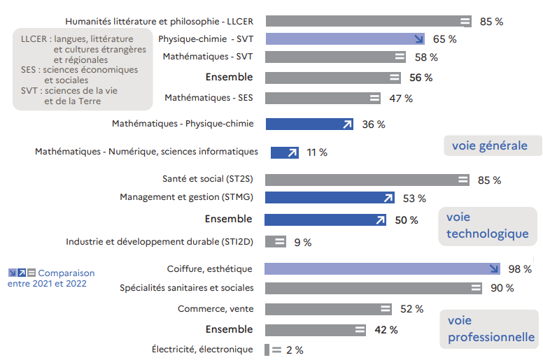
30.2 Part de filles en classe de terminale dans une sélection de séries ou de spécialités à la rentrée 2022 (en %)

 | L’état de l’École 2023, DEPP
Lecture : dans la paire de spécialités générales Humanités littérature et philosophie - LLCER, 85 % des élèves sont des filles.
Champ : France , Public et Privé sous contrat.
Source : DEPP, Système d'information Scolarité.

Voie générale | 2021 | 2022 | Evolution
Humanités littérature et philosophie - LLCER | 85 | 85 | =
HGGSP - Humanités, littérature et philosophie | 75 | 75 | =
HGGSP - LLCER | 71 | 72 | +
LLCER - SES | 72 | 71 | -
Physique-chimie - SVT | 66 | 65 | -
SVT - SES | 62 | 61 | -
HGGSP - SES | 59 | 58 | -
Mathématiques - SVT | 58 | 58 | =
Ensemble | 56 | 56 | =
Mathématiques - SES | 47 | 47 | =
Mathématiques - Physique-chimie | 35 | 36 | +
Mathématiques - Sciences de l'ingénieur | 13 | 13 | =
Mathématiques - Numérique, sciences informatiques | 11 | 11 | +

Voie technologique | 2021 | 2022 | Evolution
Industrie et développement durable (STI2D) | 8 | 9 | =
Ensemble | 50 | 50 | +
Management et gestion (STMG) | 53 | 53 | +
Laboratoire (STL) | 57 | 57 | =
Santé et social (ST2S) | 85 | 85 | =

Voie professionnelle | 2021 | 2022 | Evolution
Énergie, génie climatique | 1 | 0 | =
Électricité, électronique | 2 | 2 | =
Moteurs et mécanique auto | 3 | 3 | =
Transport, manutention, magasinage | 16 | 17 | +
Agroalimentaire, alimentation, cuisine | 37 | 36 | -
Ensemble | 42 | 42 | =
Commerce, vente | 52 | 52 | =
Spécialités sanitaires et sociales | 90 | 90 | =
Habillement | 91 | 90 | =
Coiffure, esthétique | 99 | 98 | -

Figure 30.3
30.3 Taux d'inscription immédiat des bachelières et des bacheliers 2022 dans les différentes filières de l'enseignement supérieur (en %)

 |  |  |  |  | L’état de l’École 2023, DEPP

Lecture : dans la voie générale, 56 % des bachelièrers et 43 % des bacheliers se sont inscrits à l'université (hors CPGE et DUT).
Note : les taux d'inscription à l'université ont été calculés hors inscriptions simultanées en licence-CPGE.
Champ : France.
Source : Systèmes d'information des ministères chargés de l'éducation nationale, de l'enseignement supérieur et de l'agriculture. Traitement SIES-MESRI.

 |  | Université hors CPGE et DUT | DUT | CPGE | STS | Autres formations | Ensemble poursuites dans le supérieur
Baccalauréat général | Femmes | 56 | 5 | 7 | 9 | 15 | 93
 | Hommes | 43 | 10 | 13 | 10 | 16 | 93
Baccalauréat technologique | Femmes | 18 | 12 | 1 | 36 | 13 | 80
 | Hommes | 11 | 19 | 2 | 43 | 6 | 81
Baccalauréat professionnel | Femmes | 6 | 0 | 0 | 34 | 5 | 46
 | Hommes | 3 | 0 | 0 | 42 | 1 | 46
Ensemble | Femmes | 39 | 5 | 5 | 19 | 13 | 80
 | Hommes | 24 | 9 | 7 | 27 | 10 | 76

